关系图
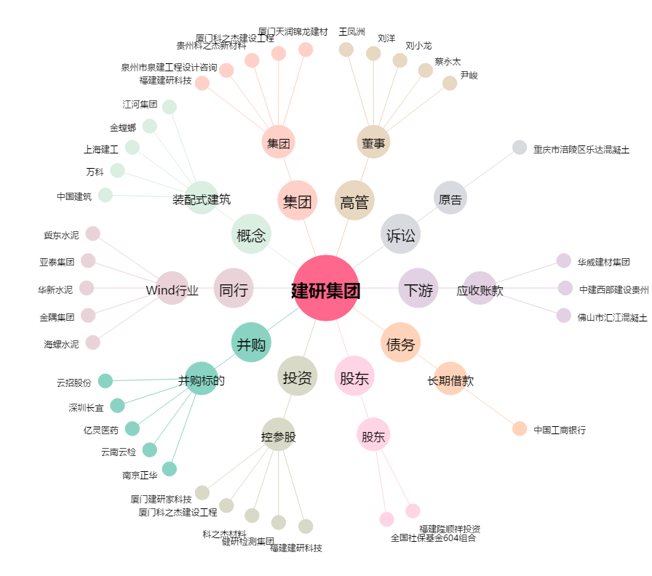
建研集团[002398.SZ] - 关系概览图

